Totalt
GRIS UTV 2023
Produkter | Utseende i rå form | Mörhet | Saftighet | Smak | Potential
 | Skala 1 -10 x 1 | Skala 1 - 10 x 1 | Skala 1 - 10 x 1 | Skala 1- 10 x 2 | 35-50 poäng = Potentiell Exceptionell råvara
 |  |  |  |  | 30-34 = Utmärkt råvarukvalité
 |  |  |  |  | 25-29 = Hög råvarukvalité
 |  |  |  |  | 20-24 = Standard råvara

1. Rocklunda Treraskorsning | 6.13 | 5.88 | 5.38 | 12.00 | 29.38
2. Derneroc | 5.79 | 5.88 | 5.38 | 10.92 | 27.96
3. Mangalitsa/Linderöd Arken i Ravlunda | 6.29 | 5.71 | 5.88 | 10.92 | 28.79
4. Iberico De Bellota, Dehesa Las Cumbres | 5.92 | 6.17 | 6.50 | 12.83 | 31.42

1. medelvärde = summan av alla värden/ antal värden

Ackumulerade värden
 | utseende rå form | Mörhet | Saftighet | Potential | Saftighet | Smak
1. | 6.13 | 5.88 | 5.38 | 29.38 | 1 | 12.00
2. | 5.79 | 5.88 | 5.38 | 27.96 |  | 10.92
3. | 6.29 | 5.71 | 5.88 | 28.79 |  | 10.92
4. | 5.92 | 6.17 | 6.50 | 31.42 |  | 12.83
5. | 0.00 | 0.00 | 0.00 | 0.00 |  | 0.00
6. | 0.00 | 0.00 | 0.00 | 0.00 |  | 0.00
7. | 0.00 | 0.00 | 0.00 | 0.00 |  | 0.00
8. | 0.00 | 0.00 | 0.00 | 0.00 |  | 0.00
9 | 0.00 | 0.00 | 0.00 |  |  | 0.00
10 | 0.00 | 0.00 | 0.00

 | utseende rå form | Mörhet | Saftighet | Smak | Potential
1. | 6.13 | 5.88 | 5.38 | 12.00 | 29.38
2. | 5.79 | 5.88 | 5.38 | 10.92 | 27.96
3. | 6.29 | 5.71 | 5.88 | 10.92 | 28.79
4. | 5.92 | 6.17 | 6.50 | 12.83 | 31.42
5. | 0.00 | 0.00 | 0.00 | 0.00 | 0.00
6. | #REF! | #REF! | #REF! | #REF! | #REF!
7. | #REF! | #REF! | #REF! | #REF! | #REF!
8. | #REF! | #REF! | #REF! | #REF! | #REF!
9 | #REF! | #REF! | #REF! | #REF! | #REF!
10 | #REF! | #REF! | #REF! | #REF! | #REF!

1
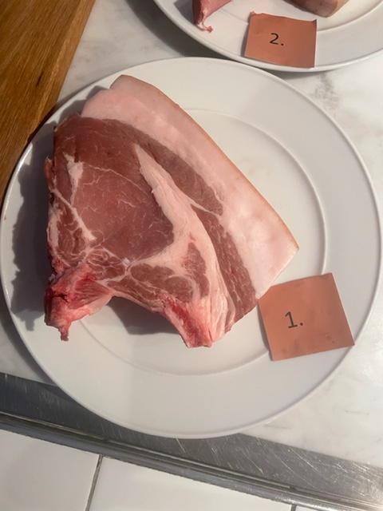

Nummer: | 1 |  |  | KOCKARNAS KOMMENTARER:
Producent: | Rocklunda |  |  | Utseende i rå form:
Plats: |  |  |  | Fet kappa, låg marmorering, stor detalj, tydligt fet
Ras: | Duroc/Lantras/Yorkshire |  |  | Ljust röd i färgen, ljusbrun kappa
Levnadsätt: |  |  |  | Mjuk sladdrig i konsistens, fuktig
Ålder: | 6 mån |  |  | Mörhet:
Kön: |  |  |  | Okej mörhet, medelmörhet
Foder: | Havre, korn, vete, mer |  |  | Saftig först men tappar snabbt
Slakteri: |  |  |  | Saftighet:
Slaktdatum: |  |  |  | Sträv med smältande fett
Slaktvikt: |  |  |  | Korta fibrer med saftig känsla i sista tuggan
 |  |  |  | Smak:
Fettköttprocent: |  |  |  | Kort smörighet känns väldigt färsk, mild smak viss syra.
Nedkylning: |  |  |  | Mild smak där fettet är angenämnt, omogen ohängd
Hängning hel/halv: |  |  |  | Aningen hög stekgrad?
Nedskärning detalj: |  |  |  | Stekt svamp, kort eftersmak, smörigt syrligt fett
Hängmörning: |  |  |  | Känns som ungt djur ohängd
 | Utseende | Mörhet | Saftighet | Smak | #REF! | #REF! | #REF! | #REF!
Kock 1 | 8 | 6 | 4 | 6 | 1 | 1 | 1 | 1
Kock 2 | 6 | 7 | 6 | 6
Kock 3 | 5.5 | 6 | 4 | 6.5
Kock 4 | 5 | 5 | 5 | 5
Kock 5 | 6 | 5 | 5 | 5
Kock 6 | 6 | 5 | 5 | 5
#REFERENS! | 0 | 0 | 0 | 0
Förpackning |  |  |  | Jämn kvalite, blygsam
Levererat: | Från Köttkompaniet
 | Referens
Antal kockar: | 12

Kockar | UTSEENDE | MÖRHET | SAFTIGHET | SMAK | Potential
 | Skala 1-10 | Skala 1 - 10 | Skala 1-10 | Skala 1 - 10 | 35-50 poäng = Exceptionell råvara
 | x 1 | x 1 | x 1 | x 2 | 30-34 = Utmärkt råvarukvalité
 |  |  |  |  | 25-29 = Hög råvarukvalité |  | Utseende | Mörhet | Saftighet | Smak | Total
 |  |  |  |  | 20-24 = Standard råvara | Kock 1 | 8 | 6 | 4 | 6
Kock 1 | 8 | 6 | 4 | 6 |  | Kock 2 | 6 | 7 | 6 | 6
Kock 2 | 6 | 7 | 6 | 6 |  | Kock 3 | 5.5 | 6 | 4 | 6.5
Kock 3 | 5.5 | 6 | 4 | 6.5 |  | Kock 4 | 5 | 5 | 5 | 5
Kock 4 | 5 | 5 | 5 | 5 |  | Kock 5 | 6 | 5 | 5 | 5
Kock 5 | 6 | 5 | 5 | 5 |  | Kock 6 | 6 | 5 | 5 | 5
Kock 6 | 6 | 5 | 5 | 5 |  | #REF! | #REF! | #REF! | #REF! | #REF!
Kock 7 | 7 | 7 | 7.5 | 8
Kock 8 | 5 | 5 | 5.5 | 5.5
Kock 9 | 7 | 7 | 5 | 7
Kock 10 | 7 | 7 | 7 | 7
Kock 11 | 5 | 5.5 | 6 | 6
Kock 12 | 6 | 5 | 4.5 | 5

summa | 73.5 | 70.5 | 64.5 | 144 | 29.38
potential | 6.13 | 5.88 | 5.38 | 12.00 | 29.4

2
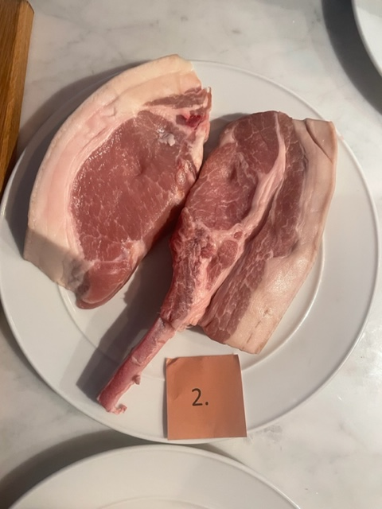

Nummer: | 2. |  |  |  | KOCKARNAS KOMMENTARER:
Producent: | Linderoc |  |  |  | Utseende i rå form:
Plats: |  |  |  |  | Behöber jobba med styckningen, fryst?
Ras: | Linderöd/Duroc |  |  |  | Fint insprängt fett, bra doft, kanske hängd?
Levnadsätt: |  |  |  |  | Mörkare röd, mjuk i köttet
Ålder: | 7 mån |  |  |  | Mörhet:
Kön: |  |  |  |  | Väldigt mör, bra tugg på båda
Foder: |  |  |  |  | Anings tråkig, ingen kick
 |  |  |  |  | Saftighet:
 |  |  |  |  | Något torr saftighet, med fina fibrer
Slakteri: |  |  |  |  | Medelhög saftighet som håller i
Slaktdatum: |  |  |  |  | Smak:
Slaktvikt: |  |  |  |  | Ostig, vit ost, funky fyllig, filmjölk
Nedkylning: |  |  |  |  | Nötig smak, örtig, mogen, hängd smak?
Hängning hel/halv: |  |  |  |  | Funky fett, nöt, ost. Metallisk smak som håller i.
Nedskärning detalj: |  |  |  |  | Väldigt många olika saker som händer!
Hängmörning:
 | Utseende | Mörhet | Saftighet | Smak | #REFERENS! | #REFERENS! | #REFERENS! | #REFERENS!
Kock 1 | 7 | 7 | 6 | 7 | 1 | 1 | 1 | 1
Kock 2 | 6 | 7 | 5.5 | 8
Kock 3 | 9 | 7.5 | 8.5 | 7.5
Kock 4 | 6 | 5.5 | 5 | 5.5
Kock 5 | 4 | 4 | 4 | 4
Kock 6 | 6 | 6.5 | 6.5 | 6.5
#REFERENS! | 0 | 0 | 0 | 0
Förpackning
Levererat:
 | Test från utvecklingsgrisen
Antal kockar: | 12

Kockar | UTSEENDE | MÖRHET | SAFTIGHET | SMAK | Potential
 | Skala 1-10 | Skala 1 - 10 | Skala 1-10 | Skala 1 - 10 | 35-50 poäng = Exceptionell råvara
 | x 1 | x 1 | x 1 | x 2 | 30-34 = Utmärkt råvarukvalité
 |  |  |  |  | 25-29 = Hög råvarukvalité |  | Utseende | Mörhet | Saftighet | Smak | Total
 |  |  |  |  | 20-24 = Standard råvara | Kock 1 | 7 | 7 | 6 | 7
Kock 1 | 7 | 7 | 6 | 7 |  | Kock 2 | 6 | 7 | 5.5 | 8
Kock 2 | 6 | 7 | 5.5 | 8 |  | Kock 3 | 9 | 7.5 | 8.5 | 7.5
Kock 3 | 9 | 7.5 | 8.5 | 7.5 |  | Kock 4 | 6 | 5.5 | 5 | 5.5
Kock 4 | 6 | 5.5 | 5 | 5.5 |  | Kock 5 | 4 | 4 | 4 | 4
Kock 5 | 4 | 4 | 4 | 4 |  | Kock 6 | 6 | 6.5 | 6.5 | 6.5
Kock 6 | 6 | 6.5 | 6.5 | 6.5 |  | #REF! | #REF! | #REF! | #REF! | #REF!
Kock 7 | 5 | 7.5 | 6 | 4
Kock 8 | 4 | 5 | 5 | 2
Kock 9 | 5 | 6 | 5 | 4
Kock 10 | 4.5 | 4 | 4 | 4
Kock 11 | 7 | 7.5 | 7 | 8
Kock 12 | 6 | 3 | 2 | 5

summa | 69.5 | 70.5 | 64.5 | 131 | 27.96
potential | 5.79 | 5.88 | 5.38 | 10.92 | 28.0

3
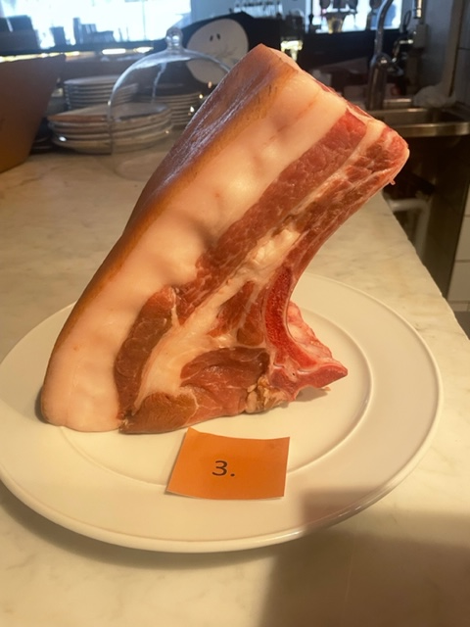

Nummer: | 3. |  |  |  | KOCKARNAS KOMMENTARER:
Producent: | Arken i Ravlunda |  |  |  | Utseende i rå form:
Plats: | Ravlunda Skåne |  |  |  | Fet kappa med låg marmorering, ljust kött, känns färsk
Ras: | 50 linderöd 50 Mangalica |  |  |  | Glansigt fett med mjukhet, svag skogsdoft, lätt fuktigt
Levnadsätt: | Stora hagar, lövskog, ek, bok, hassel, osv byter hage en gg per månad |  |  |  | Stor kappa, kanske styckas annourlunda?
Ålder: | 11 mån |  |  |  | Mörhet:
Kön: | Kastrat |  |  |  | Lite sträv helt okej mörhet
Foder: | Krossat korn, ensilage, gräs, skörderester från grösaksodling i säsong |  |  |  | Tuggiga starka fibrer, bra saftigeht som var kort dock
 |  |  |  |  | Saftighet:
Slakteri: | Strömbecks Gårdsslakteri |  |  |  | Lite kort saftighet, fettet smälte!
Slaktdatum: | 17/4 2023 |  |  |  | Köttet lite texturigt, fettet smälter
Slaktvikt: | 85 kg |  |  |  | Smak:
Fettklass: |  |  |  |  | Milda smaktoner med eleganthet.
Nedkylning: |  |  |  |  | Mild smak på gott fett, yoghurt, maskros
Hängning hel/halv: | Halvkropp |  |  |  | Låg smak med fettet som räddar tonen.
Nedskärning detalj: | 21/4 2023 |  |  |  | Ren god smak av gris med elegans, nöt, smör, kola
Hängmörning:
 | Utseende | Mörhet | Saftighet | Smak | #REFERENS! | #REFERENS! | #REFERENS! | #REFERENS!
Kock 1 | 5 | 4 | 4 | 3 | 1 | 1 | 1 | 1
Kock 2 | 5 | 4.5 | 6 | 4
Kock 3 | 6.5 | 4.5 | 6.5 | 4
Kock 4 | 5.5 | 6 | 6 | 5.5
Kock 5 | 6 | 6 | 5 | 5
Kock 6 | 5.5 | 5 | 5 | 5.5
#REFERENS! | 0 | 0 | 0 | 0
Förpackning | Slaktarpapper
Levererat:

Antal kockar: | 12

Kockar | UTSEENDE | MÖRHET | SAFTIGHET | SMAK | Potential
 | Skala 1-10 | Skala 1 - 10 | Skala 1-10 | Skala 1 - 10 | 35-50 poäng = Exceptionell råvara
 | x 1 | x 1 | x 1 | x 2 | 30-34 = Utmärkt råvarukvalité
 |  |  |  |  | 25-29 = Hög råvarukvalité |  | Utseende | Mörhet | Saftighet | Smak | Total
 |  |  |  |  | 20-24 = Standard råvara | Kock 1 | 5 | 4 | 4 | 3
Kock 1 | 5 | 4 | 4 | 3 |  | Kock 2 | 5 | 4.5 | 6 | 4
Kock 2 | 5 | 4.5 | 6 | 4 |  | Kock 3 | 6.5 | 4.5 | 6.5 | 4
Kock 3 | 6.5 | 4.5 | 6.5 | 4 |  | Kock 4 | 5.5 | 6 | 6 | 5.5
Kock 4 | 5.5 | 6 | 6 | 5.5 |  | Kock 5 | 6 | 6 | 5 | 5
Kock 5 | 6 | 6 | 5 | 5 |  | Kock 6 | 5.5 | 5 | 5 | 5.5
Kock 6 | 5.5 | 5 | 5 | 5.5 |  | #REF! | #REF! | #REF! | #REF! | #REF!
Kock 7 | 5.5 | 6 | 6 | 5
Kock 8 | 8 | 8 | 8 | 8
Kock 9 | 8 | 5 | 5 | 5
Kock 10 | 8 | 8 | 8 | 8
Kock 11 | 5.5 | 5 | 4.5 | 5.5
Kock 12 | 7 | 6.5 | 6.5 | 7

summa | 75.5 | 68.5 | 70.5 | 131 | 28.79
potential | 6.29 | 5.71 | 5.88 | 10.92 | 28.8

4
Nummer: | 4. |  |  |  | KOCKARNAS KOMMENTARER:
Producent: | Dehesa Las Cumbres |  |  |  | Utseende i rå form:
Plats: | Spain |  |  |  | Liten ljus färg på köttet, annan styckning på racks.
Ras: | Iberico de Bellota |  |  |  | Kappan är tyvärr bortskuren, med liten file kvar
Levnadsätt: |  |  |  |  | Hög marmorering,
Ålder: |  |  |  |  | Mörhet:
Kön: |  |  |  |  | Tuggmotstånd utan seghet
Foder: |  |  |  |  | Aningen tuggig, medelmör
Slakteri: |  |  |  |  | Saftighet:
Slaktdatum: |  |  |  |  | Fet känsla i munnen, något mjuk med bra köttsaftighet.
Slaktvikt: |  |  |  |  | Något understekt.
Formklass: |  |  |  |  | Smak:
Fettklass: |  |  |  |  | Lite nötig smak, omogen, skog, ej kraftig
Nedkylning: |  |  |  |  | Muycket smak av fettet, lite järnsmak
Hängning hel/halv: |  |  |  |  | Ostronskivling, jordärtskocka, medel intensistet
Nedskärning detalj: |  |  |  |  | Haringen kraftig karaktär men ändå inte anonym.
Hängmörning:
 | Utseende | Mörhet | Saftighet | Smak | #REFERENS! | #REFERENS! | #REFERENS! | #REFERENS!
Kock 1 | 7 | 6.5 | 7 | 7 | 1 | 1 | 1 | 1
Kock 2 | 5 | 7 | 7 | 6
Kock 3 | 8.5 | 6.5 | 7.5 | 7.5
Kock 4 | 4 | 5.5 | 6 | 5.5
Kock 5 | 5 | 6 | 6 | 5
Kock 6 | 4 | 6 | 6.5 | 6
#REFERENS! | 0 | 0 | 0 | 0
Förpackning
Levererat:

Antal kockar: | 12

Kockar | UTSEENDE | MÖRHET | SAFTIGHET | SMAK | Potential
 | Skala 1-10 | Skala 1 - 10 | Skala 1-10 | Skala 1 - 10 | 35-50 poäng = Exceptionell råvara
 | x 1 | x 1 | x 1 | x 2 | 30-34 = Utmärkt råvarukvalité
 |  |  |  |  | 25-29 = Hög råvarukvalité |  | Utseende | Mörhet | Saftighet | Smak | Total
 |  |  |  |  | 20-24 = Standard råvara | Kock 1 | 7 | 6.5 | 7 | 7
Kock 1 | 7 | 6.5 | 7 | 7 |  | Kock 2 | 5 | 7 | 7 | 6
Kock 2 | 5 | 7 | 7 | 6 |  | Kock 3 | 8.5 | 6.5 | 7.5 | 7.5
Kock 3 | 8.5 | 6.5 | 7.5 | 7.5 |  | Kock 4 | 4 | 5.5 | 6 | 5.5
Kock 4 | 4 | 5.5 | 6 | 5.5 |  | Kock 5 | 5 | 6 | 6 | 5
Kock 5 | 5 | 6 | 6 | 5 |  | Kock 6 | 4 | 6 | 6.5 | 6
Kock 6 | 4 | 6 | 6.5 | 6 |  | #REF! | #REF! | #REF! | #REF! | #REF!
Kock 7 | 7.5 | 6 | 6 | 7.5
Kock 8 | 5 | 5 | 5 | 5
Kock 9 | 5 | 8 | 8 | 8
Kock 10 | 6 | 5 | 5 | 5
Kock 11 | 8.5 | 7 | 8 | 9.5
Kock 12 | 5.5 | 5.5 | 6 | 5

summa | 71 | 74 | 78 | 154 | 31.42
potential | 5.92 | 6.17 | 6.50 | 12.83 | 31.4

